PART CD
Danby Model: DCF055A1WDB / DCF055A1WDB1 / DCF055A1WDB-3 / DCF055A2WDB / DCF055A2WDB-3
Factory Model:BD-155J
Effective Date:July 30th, 2014
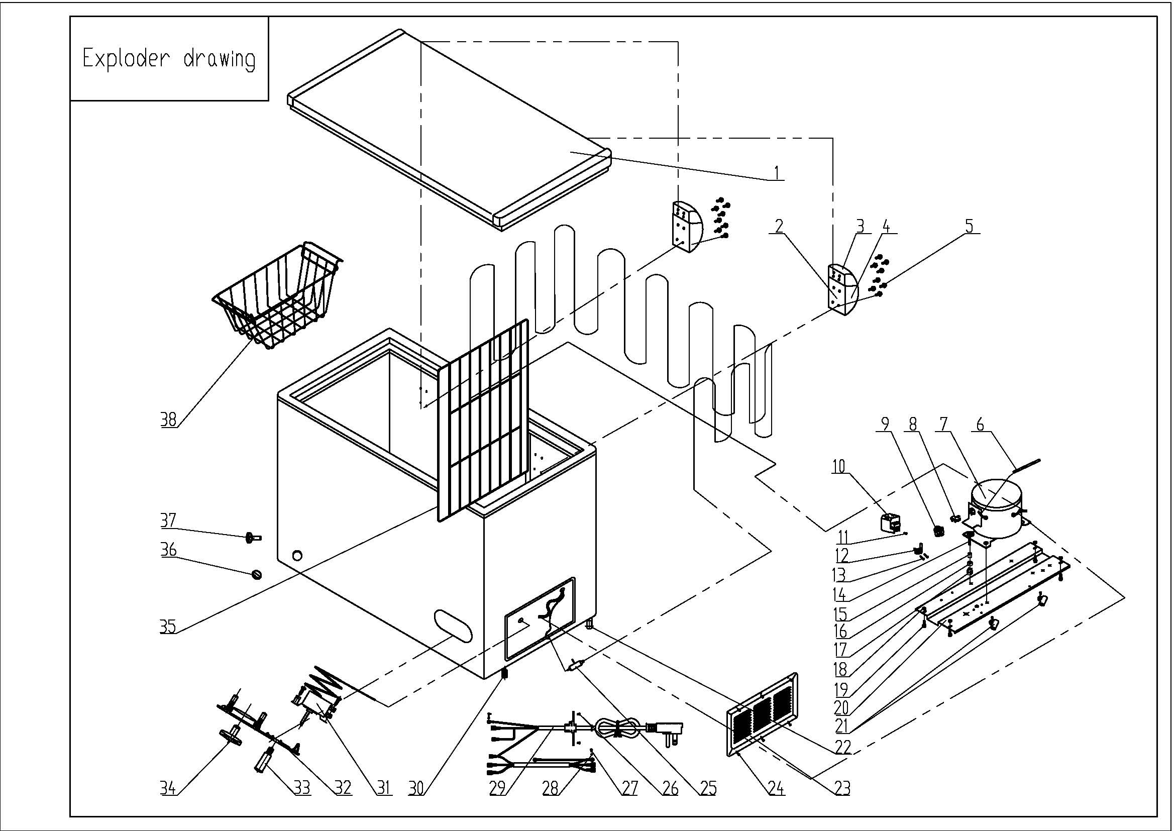
Revision: | DCF055A1WDB DCF055A1WDB1 | DCF055A1WDB-3 DCF055A2WDB DCF055A2WDB-3 | Updated Part Number, May 2021
NO | PART NUMBER |  |  | PART DESCRIPTION (ENG) | QTY | Notes
1 | 3.1.06.2.1.0789 |  |  | Door Assy(white) | 1 | Special Order
2 | 1.05.06.07.006 |  |  | Door Hinge | 2
3 | 1.25.02.15.01.009U |  | 1.02.15.01.001U | Upper Hinge Cover(white) | 2
4 | 1.25.02.15.01.009B |  | 1.02.15.01.001B | Bottom Hinge Cover(white) | 2
5 | 1.05.03.03.013 |  | 1.05.03.03.032 | Hinge Fixing Screw | 16
6 | 3.5.3.05.016 |  | 1.03.21.08.030 | Compressor Pipe | 1 | Special Order
7 | 1.03.01.01.193 |  | 1.03.01.01.598 | Compressor | 1 | Special Order
8 | 1.03.01.01.193F |  | 1.03.01.01.598J | OLP | 1
9 | 1.03.01.01.193PTC |  |  | PTC Starter | 1
10 | 1.03.01.01.193G |  | 1.03.01.01.598G | Cover | 1 | Special Order
11 | 1.03.01.01.193K |  | 1.03.01.01.598K | Fixing Screw | 1 | Special Order
12 | 1.03.01.01.193L |  | 1.03.01.01.598L | Compressor Wire Clamp | 1 | Special Order
13 | 1.03.01.01.193M |  | 1.03.01.01.598M | Compressor Wire Clamp Screw | 2 | Special Order
14 | 1.03.01.01.193D |  | 1.03.01.01.598D | Compressor Screw | 4 | Special Order
15 | 1.03.01.01.193A |  | 1.03.01.01.598A | Compressor Sleeve | 4 | Special Order
16 | 1.03.01.01.193B |  | 1.03.01.01.598B | Compressor Rubber Washer | 4 | Special Order
17 | 1.03.01.01.193I |  |  | Nut | 4 | Special Order
18 | 1.05.03.04.011 |  |  | Hexagon Nuts With Flange | 4 | Special Order
19 | 1.05.03.03.001 |  |  | Screw | 8 | Special Order
20 | 3.1.02.09.001 |  | 3.5.2.01.0076 | Compressor Support(white) | 1 | Special Order
21 | 1.02.09.03.032 |  |  | Wire Clamp | 2 | Special Order
22 | 3.5.2.01.0503 |  |  | Roller | 2
23 | 3.1.02.16.001 |  |  | Compressor Cabin Cover(white) | 1
24 | 1.05.03.04.012 |  |  | Triangle Lock Screw | 6
25 | 1.03.30.03.014 |  | 1.03.30.03.033 | Filter | 1
26 | 1.05.03.02.006 |  |  | Self-Tapping Screw | 4
27 | 1.05.03.01.001 |  |  | Cooper Screw | 2
28 | 1.05.04.01.002 |  |  | Cooper Outer Gear Washer | 2
29 | 1.01.01.01.733R |  | 1.01.01.01.220R | Power Supply Cord Assy | 1
30 | 1.02.08.04.004 |  |  | Adjustable foot | 2
31 | 1.03.02.01.016 |  | 1.03.02.01.171 | Thermostat | 1
32 | 1.02.15.03.001 |  |  | Thermostat Cover(white) | 1
33 | 1.01.03.01.009R |  | 1.01.03.01.064R | Indicator Lamp | 1
34 | 1.02.15.06.058 |  |  | Thermostat Knob | 1
35 | 1.05.08.02.052 | 1.05.08.02.065 |  | Compartment Divider | 1
36 | 1.25.02.07.02.004 |  | 1.02.07.02.055 | Drain Plug(white) | 1
37 | 1.25.02.07.02.006 |  | 1.02.07.02.057 | Drain Hole Plug(white) | 1
38 | 1.05.08.02.050 |  |  | Basket | 1

